Задание
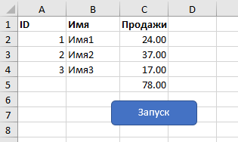
Добавить к предыдущему коду макрос, который:
1. Добавить значения в колонку С (С1 также необходимо сделать жирным)
2. Задать формат для диапазона С2:С5 - числовой с двумя десятичными знаками
3. В ячейке С5 просуммировать диапазон С2:С4
4. Бонус: Знаете как добавить линию над ячейкой С5?

